1. 说明

ASI标准修订：反馈表（Excel）

关于本文件

本 反馈表（Excel） 旨在收集针对ASI绩效标准V4（PS V4）及产销监管链标准V3（CoC V3）草案的首轮公众咨询意见。该表格专用于对 标准草案具体章节、标准或 要求的评论 。 ， 需与标准咨询草案 （PDF版）并行使用，因每条反馈意见均需填写具体参考编号 （详见"参考"标签页）。 若需对草案提出更广泛的意见，或就特定咨询问题发表观点，请使用 咨询调查表 。 所有咨询草案及配套资源均可通过 咨询网页 获取 ：
https://aluminium-stewardship.org/standards-revision-consultation-hub

填写指南

首先 在第3页：您的信息中填写个人资料 使用第4页：您的 反馈提交对标准草案的意见或建议。 1. 在B列填写您所评论的标准名称（PS V4或CoC V3） 2. 在C列填写 您要评论的具体文本 参考编号 。对于PS V4，此编号 对应子章节、 标准或要求。 若为CoC V3，则为 要求编号 （示例参见标签页2：参考）。 3. D、E、F列将自动填充。 请确认文本准确后 继续操作——若不准确，请核对参考编号。 4. 在G列（"详细反馈"）输入 意见——每条意见占一行

反馈提交方式

填写完毕后，请 于 2026年4月20日 咨询截止日前发送至 consultation@aluminium-stewardship.org

多方提交说明：因表格采用结构化格式，无法直接复制粘贴内容。若需多人提交意见（如代表机构），可 分别填写并提交多个Excel表格。

ASI 仅会在必要时使用您在本次问卷调查中提供的信息，以便就 ASI 标准修订事宜与您取得联系。我们将严格保密处理您的信息，并按照我们的保密与隐私政策进行管理。您可以在我们的网站上查阅相关政策。ASI 不会公布参与本次意见征询的个人或特定组织的名称，也不会在任何公开发布的意见反馈文件中，注明具体个人为意见提供者。

2. 参考资料
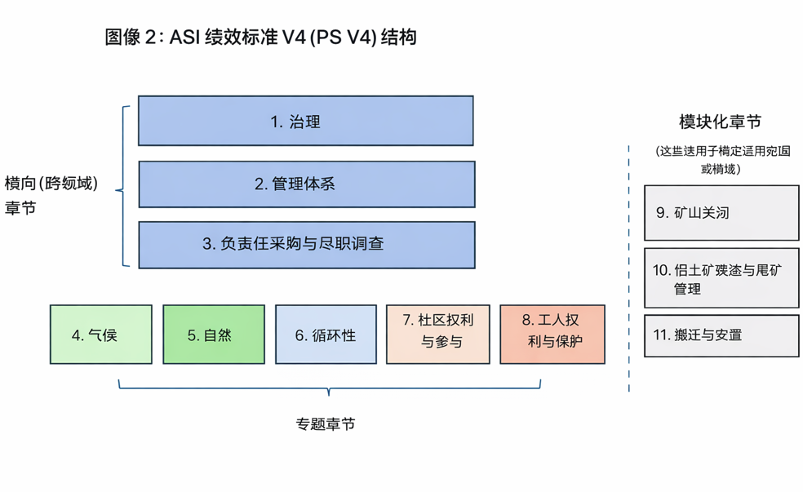
参考资料 - 仅供参考
此图示例展示了PS V4结构下的子章节、标准及要求示例（需作为 每条反馈的参考编号输入）。 有关此格式的详细说明，请参阅咨询草案的引言或变更摘要PPT。 | 针对COC V3草案，反馈应针对相关要求（如3.1）提交，该要求包含所有子条款（3.1.1等）
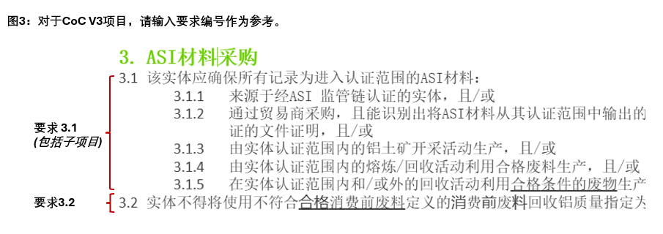

PS V4咨询草案已重组为3个跨领域章节、5个主题章节及3个独立的"模块化"章节（仅适用于特定场景）

